IdeasTemas contenido
Tema | Detalles | Ejemplo/Inspiración
OBJETIVOS CORTAG 2024 | Nuevos productos para cubrir todas las necesidades del profesional . Cada día más cerca del profesional . Cada día más presente en la distribución nacional . Queremos conocerte, queremos que nos conozcas . Prueba una Cortag y compara
VALORES CORTAG | . Calidad . Innovación . Durabilidad y Fiabilidad . Diseño robusto y simple . Prestaciones
VENTAJAS CORTAG | . la garantía más amplia del mercado, 3 + 3 años . Innovación pensada para el profesional . Rentabilidad y eficiencia máxima . Durabilidad a toda prueba | CORTAG EXPERT aún no disponible en USA
Sostenibilidad CORTAG
Gamas y productos > Mezcladoras Eléctricas | Mezcladoras Eléctricas Mezcladora – EHM 180 Mezcladora – EHM 160 (y disponible en formato DUO)
Gamas y prodcutos > Cortadoras Eléctricas | Cortadoras Eléctricas Cortador Eléctrico - Zapp Titan 1550 (disponible también en 1250) Cortador Zapp G2 (para trabajos ligeros)
Gamas y prodtuctos > Corte Manual Azulejo | Corte Manual Azulejo > para trabajos ocasionales Cortador Manual - MEGA Cortador Manual - SUPER Cortador Manual - PEC Cortador Manual - PRACTIC | Cortag Europe (esta linea no interesa en USA)
ACERCA DE CORTAG | Líderes en América, con sede en Brasil y filiales en USA, Europa y Asia . 29 años de experiencia y en constante evolución . Gama amplia y completa para el colocador . Durabilidad incomparable . Garantía XL, 3 + 3 años
CATÁLOGO 2024 | 71 nuevas referencias en el catálogo 2024 con 10 nuevas familias: mesa para los grandes formatos, nivelación rosca, nivelación de ángulo, mini cuña, disco de lámina, disco de desbaste, muela cónica, broca de fresado, herramientas para yeso, paletín para acabado | Cortag Europe
Entrevisa André Ferreteria y Brigolaje (C de Comunicación) |  | Cortag Europe
Herramientas claves para ... XXX | Carrusel con herramientas para yesero, para alicatar.. etc | (@belllotaeurope)
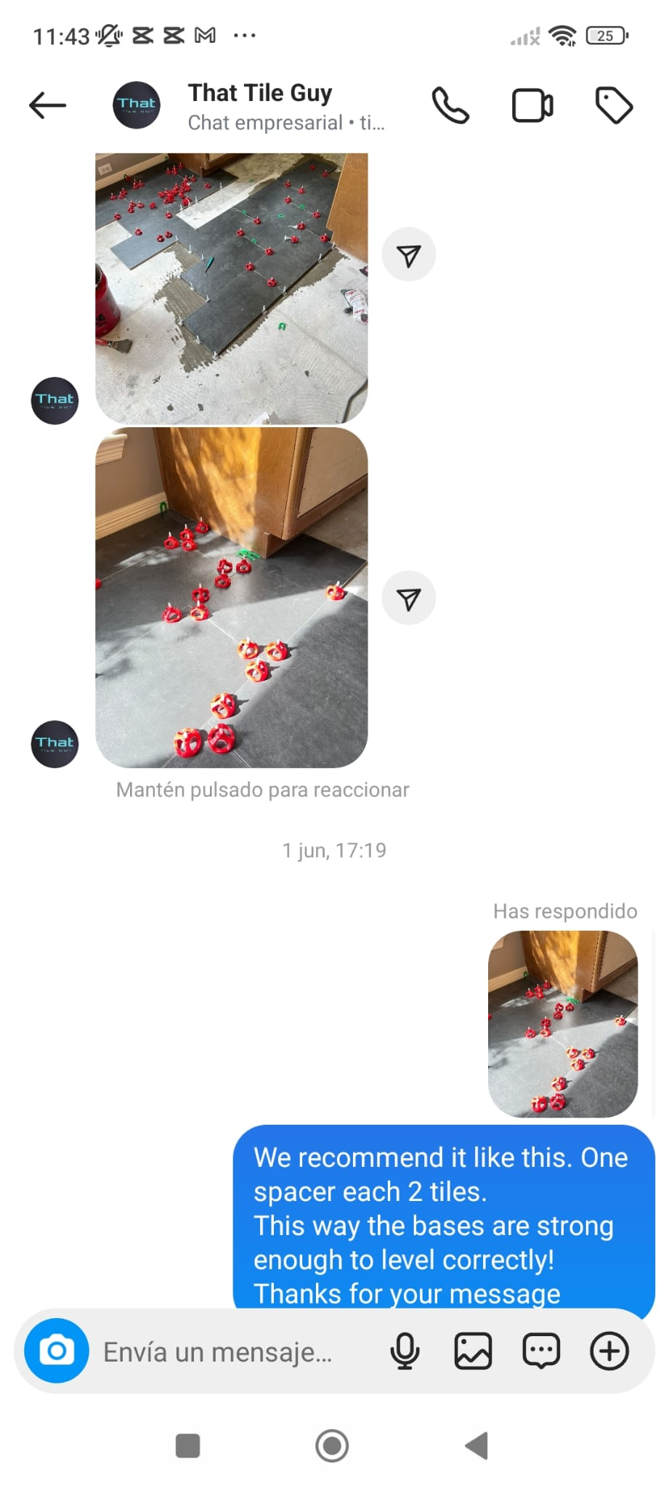 | Tips para aplicación caso real > ¿Cómo aplicar correctamente el sistema de nivelación? | (consulta en el chat @thathtileguy )

